კიბის უჯრედი
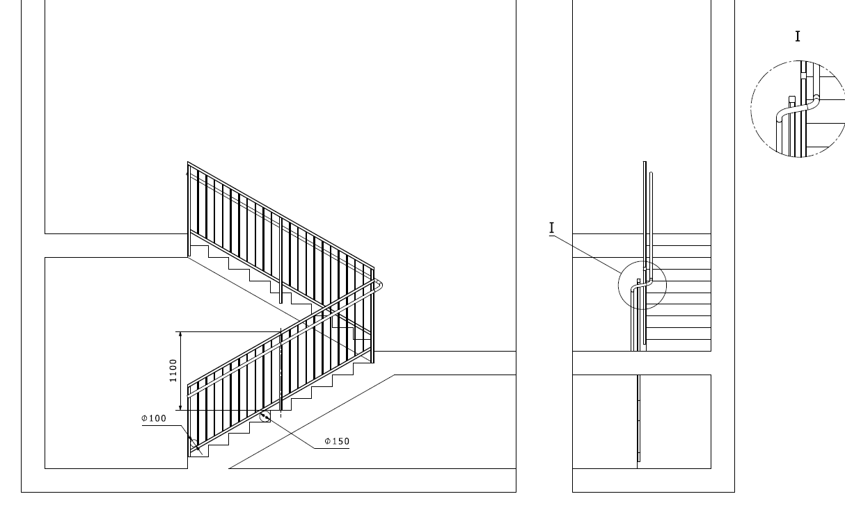
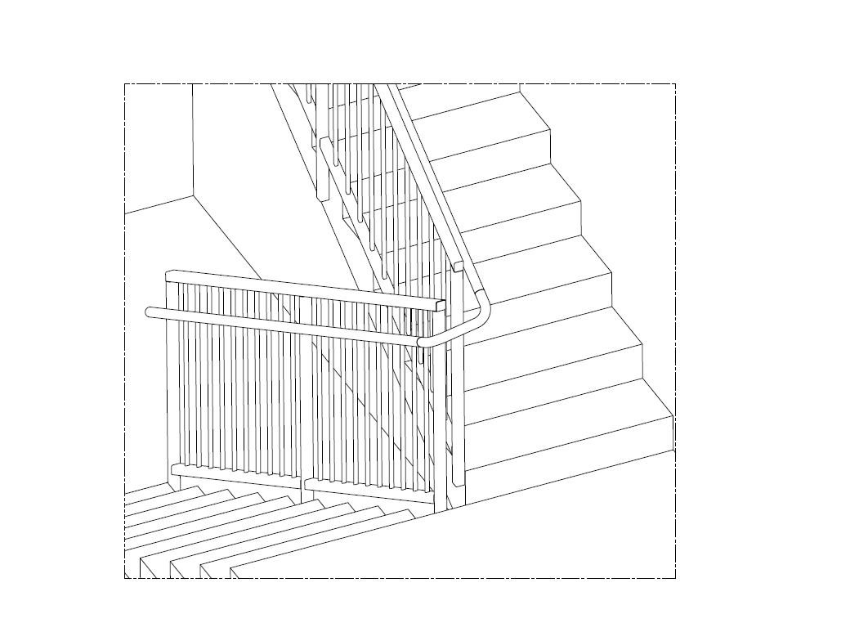
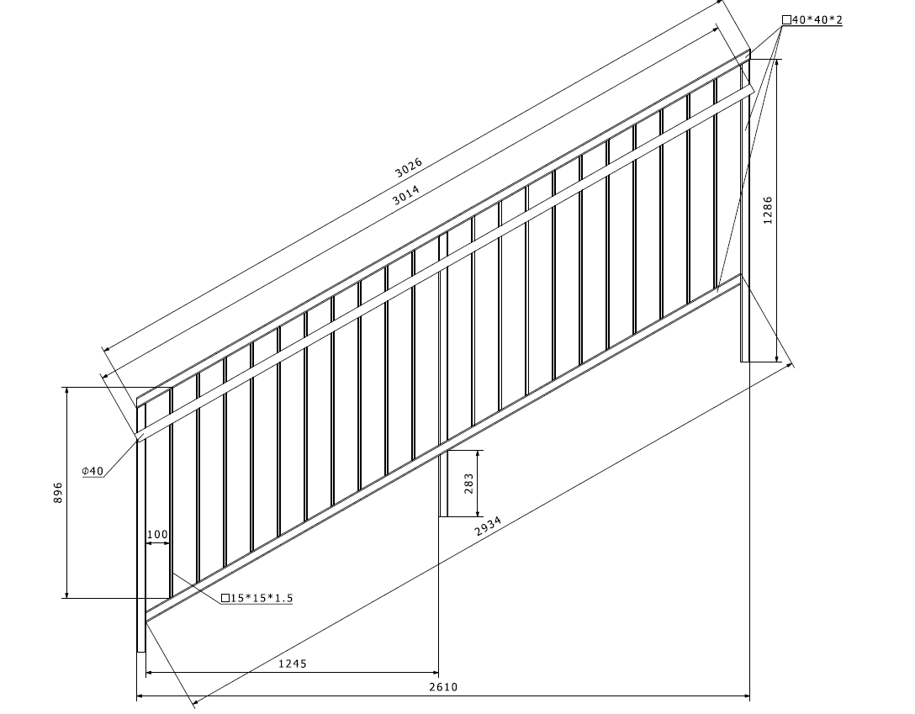
 | დანართი №5

 | პროდუქცია/მომსახურება | ფასი
1 | კიბის მოაჯირი
2 | მიწოდება მონტაჟი
 | ჯამი დღგ-ს ჩათვლით
 | * მიწოდება მოიცავს: ჩამოცლას და ბინებში განაწილებას, შემსყიდველმა უნდა უზრუნველყოს ტვირთის სართულებზე ასატანი ტექნიკა
 | ტექნიკური მასალა | ტექნიკური პარამეტრები
1 | რაოდენობა | 158.4 მეტრი
2 | მილკვადრატი 40x40 | 2 მმ
3 | მილკვადრატი 15x15 | 2 მმ
4 | მრგვალი მილი 42*2 მმ | 2 მმ
5 | მუხლი მრგვალი მილისთვის 42*2 მმ | 90 გრადუსიანი
6 | საღებავი | სინთეთიკური
7 | საღებავის გამხსნელი | სინთეთიკური
8 | შეფუთვა | სტრეჩი

 | საქონლის მიწოდების ვადები და პირობები
 | დამზადების დრო | მონტაჟის ვადა
1
2
3
4

 | პროდუქციის ფოტოები

 | 